h20002
2023(令和5)年 | 国民生活基礎調査
２所得票 第００２表 | 世帯数の相対度数分布－累積度数分布，年次・所得金額階級別
所得金額階級

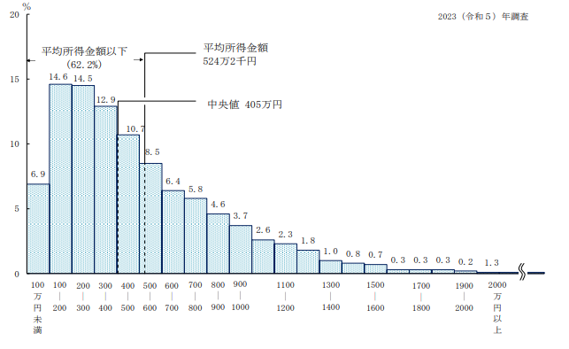
相対度数分布 | (%) | https://www.mhlw.go.jp/toukei/saikin/hw/k-tyosa/k-tyosa23/dl/03.pdf
総 数 | 100
５０万円未満 | 1.3
５０～１００ | 5.6
１００～１５０ | 7.0
１５０～２００ | 7.6
２００～２５０ | 7.6
２５０～３００ | 6.9
３００～３５０ | 7.1
３５０～４００ | 5.7
４００～４５０ | 5.8
４５０～５００ | 4.9
５００～５５０ | 4.9
５５０～６００ | 3.6
６００～６５０ | 3.3
６５０～７００ | 3.1
７００～７５０ | 3.0
７５０～８００ | 2.7
８００～８５０ | 2.6
８５０～９００ | 2.0
９００～９５０ | 2.0
９５０～１０００ | 1.7
１０００～１１００ | 2.6
１１００～１２００ | 2.3
１２００～１５００ | 3.6
１５００～２０００ | 1.9
２０００万円以上 | 1.3

累積度数分布
総 数 | ・
５０万円未満 | 1.3
５０～１００ | 6.9
１００～１５０ | 13.9
１５０～２００ | 21.5
２００～２５０ | 29
２５０～３００ | 35.9
３００～３５０ | 43.1
３５０～４００ | 48.8
４００～４５０ | 54.6
４５０～５００ | 59.5
５００～５５０ | 64.4
５５０～６００ | 68
６００～６５０ | 71.3
６５０～７００ | 74.3
７００～７５０ | 77.4
７５０～８００ | 80.1
８００～８５０ | 82.7
８５０～９００ | 84.7
９００～９５０ | 86.7
９５０～１０００ | 88.3
１０００～１１００ | 91
１１００～１２００ | 93.2
１２００～１５００ | 96.9
１５００～２０００ | 98.7
２０００万円以上 | 100

